fusie bo
SAMENVOEGINGSCOMPENSATIE 2025 EN 2026
voor fusies per 1 augustus 2024

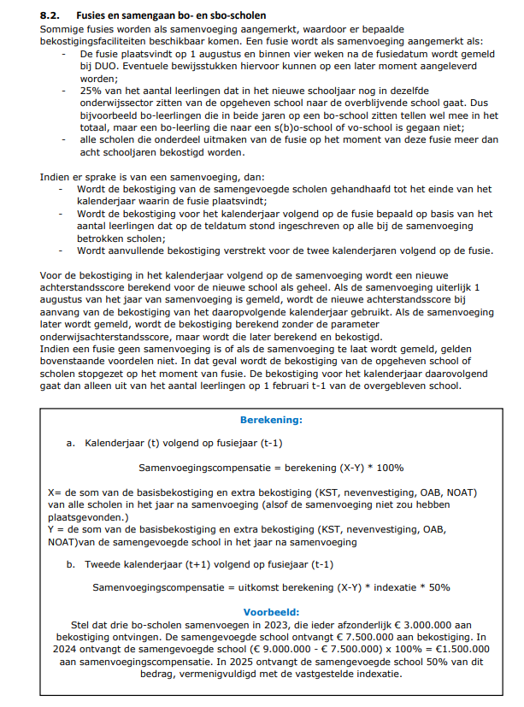
 | Samenvoeging basisscholen
 | Samenvoegingscompensatie per kalenderjaar 2025 | € 797,805
 | Samenvoegingscompensatie per kalenderjaar 2026 | € 398,902

 |  | Overblijvende school | Scholen die worden opgeheven en opgaan in overblijvende school |  |  | Samengevoegde school
 | Naam bo-school die opgaat in andere bo-school | RIO A | RIO B | RIO C | RIO D | RIO A
 | Aantal leerlingen 1 februari 2024 | 470 | 220 | 30 | 0 | 720
 | Waarvan op nevenvestiging 1 | 15 | 0 | 15 | 0 | 0
 | Waarvan op nevenvestiging 2 | 0 | 0 | 0 | 0 | 0
 | Achterstandsscore op 1 februari 2024 | 100 | 100 | 0 | 0 | 100
 | Aantal NOAT op 1 februari 2024 | 75 | 75 | 0 | 0 | 75
 | Aantal lln van 1 feb telling dat op 1 aug op de samengevoegde school zit |  | 220 | 4 | 0
 | percentage lln mee in de samenvoeging |  | 100% | 13% | 0%
 | Is er sprake van een samenvoeging met recht op aanvullende bekostiging? |  | ja | nee
 |  |  |  | Maak grijze cellen in deze kolom leeg
 | Bekostiging 2025 als samenvoeging niet had plaatsgevonden
 | Basisbekostiging bedrag per leerling | € 2,863,113 | € 1,340,181 | € 182,752 | € - | € 4,386,046
 | Basisbekostiging bedrag per school | € 111,258 | € 111,258 | € 91,728 | € - | € 314,244
 | Kleine scholentoeslag | € - | € - | € 197,623 | € - | € 197,623
 | Zeer kleine scholentoeslag | € - | € - | € - | € - | € -
 | Nevenvestiging | € 152,715 | € - | € 167,537 | € - | € 320,252
 | Onderwijsachterstanden | € 75,117 | € 75,117 | € - | € - | € 150,234
 | Nederlands onderwijs aan anderstaligen (NOAT) | € 1,828 | € 1,828 | € - | € - | € 3,657
 |  | € 3,204,031 | € 1,528,384 | € 639,639 | € - | € 5,372,054
 | Bekostiging 2025 (na samenvoeging)
 | Basisbekostiging bedrag per leerling |  |  |  |  | € 4,386,046
 | Basisbekostiging bedrag per school |  |  |  |  | € 111,258
 | Kleine scholentoeslag |  |  |  |  | € -
 | Zeer kleine scholentoeslag |  |  |  |  | € -
 | Nevenvestiging |  |  |  |  | € -
 | Onderwijsachterstanden |  |  |  |  | € 75,117
 | Nederlands onderwijs aan anderstaligen (NOAT) |  |  |  |  | € 1,828
 |  |  |  |  |  | € 4,574,249

samengaan bo-sbo
AANVULLENDE BEKOSTIGING SAMENGAAN 2025 EN 2026
voor fusies per 1 augustus 2024
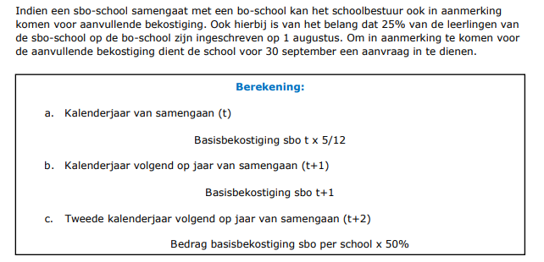

 | Samengaan sbo met bo school
 | Aanvullende bekostiging in kalenderjaar 2024 (aug-dec) | € -
 | Aanvullende bekostiging in kalenderjaar 2025 | € -
 | Aanvullende bekostiging in kalenderjaar 2026 | € -

 | Naam school | Naam sbo school
 | Aantal lln op 1 februari 2022 op sbo school | 40
 | Aantal lln op 1 februari 2023 op sbo school | 40
 | Aantal lln op 1 februari 2023 op samengevoegde school | 100
 | Aantal lln sbo van 1 feb telling 2023 dat op 1 aug 2023 op de bo school zit waarmee wordt samengegaan | 20
 | percentage lln mee in de samenvoeging | 20%
 | Is er sprake van een samengaan met recht op aanvullende bekostiging? | nee
 |  | Maakgrijze cellen in deze kolom leeg

